Sheet1
評估

水果的分類

 |  | A. 柑橘類水果 | B. 聚合果

 |  | C. 仁果類水果 | D. 核果

 | 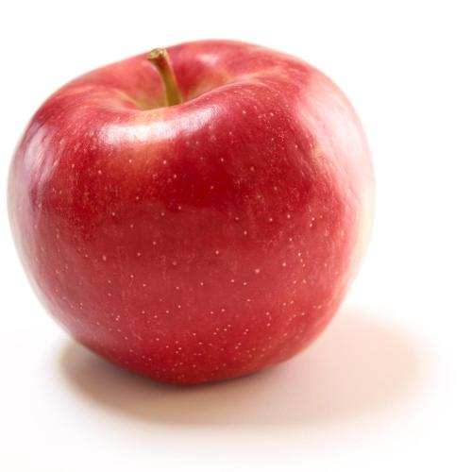 蘋果 |  | 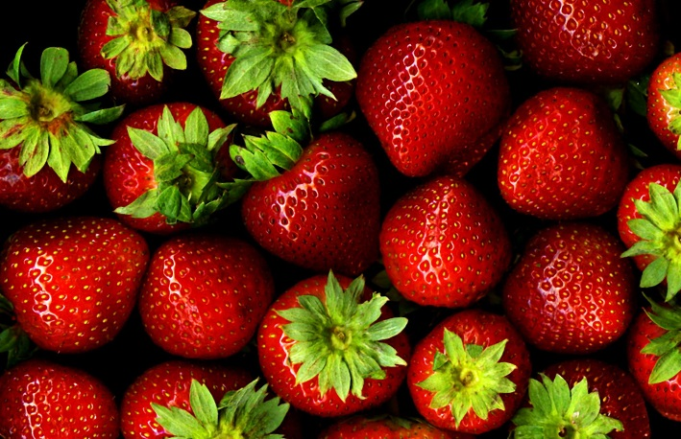 士多啤利

 | 上圖屬於哪種水果？ |  | 上圖屬於哪種水果？

 | 試一試！ |  | 試一試！

 | 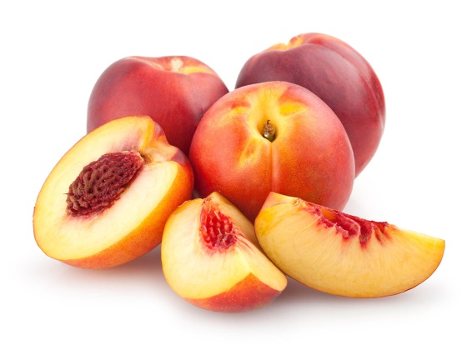 桃駁李 |  | 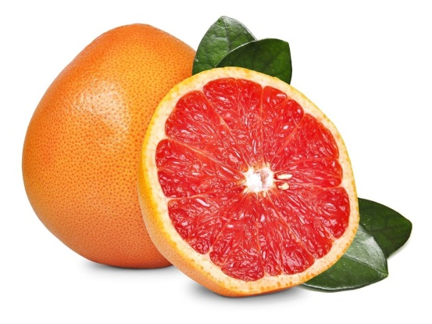 西柚

 | 上圖屬於哪種水果？ |  | 上圖屬於哪種水果？

 | 試一試！ |  | 試一試！

